상품제안서
UV 3단 완자동 양우산 | 상품코드: F26533

 |  |  |  |  |  |  | 02-412-0044 | www.easy1.co.kr
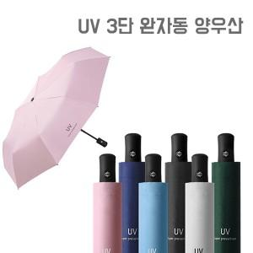

【상세/제작정보】 | <p><span style="font-size: 12pt;"><b>* 배송비- 한박스 40개 / 5500원 별도</b></span></p>

【인쇄/포장옵션】 | 레이저 / 종이케이스

【공급단가】 | 수량 | 100~ | 300~ | 500~ | 1,000~ | 3,000~
*VAT별도 | 단가 | 4,900원 | 4,720원 | 4,620원 | 4,370원 | 4,200원

【상품 URL】 | https://easy1.co.kr:443/src/goods_detail.php?gdno=26533

